상품제안서
반지갑칼라티슈 | 상품코드: S10923

 |  |  |  |  |  |  | 02-713-8555 | www.synergygift.co.kr
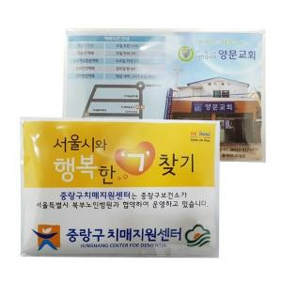

【상세/제작정보】 | 인쇄는 전단지칼라인쇄입니다. 인쇄비는 가격에 포함되어있습니다. 배송비 별도 상품입니다.

【인쇄/포장옵션】 | 스티커 / 비규격미포장

【공급단가】 | 수량 | 1,000~ | 2,000~ | 3,000~ | 5,000~ | 10,000~
*VAT별도 | 단가 | 170원 | 160원 | 160원 | 150원 | 150원

【상품 URL】 | https://www.synergygift.co.kr:443/src/goods_detail.php?gdno=12124

